Sheet1
任务段 TSS

 | 要点回顾： | 在调用门、中断门与陷阱门中，一旦出现权限切换，那么就会有堆栈的切换。 |  |  | 4、TSS段描述符(系统段描述符)结构
 |  | 而且，由于CS的CPL发生改变，也导致了SS也必须要切换。
 |  | 切换时，会有新的ESP和SS(CS是由中断门或者调用门指定)这2个值从哪里来的呢？ |  |  | 5、读写TR寄存器，不能mov
 |  |  | 答案：TSS (Task-state segment )，任务状态段.

 | 1、TSS (一块内存、大小至少104字节、存储一些寄存器值)

 | 2、TSS作用
 | 1）intel 设计思想，cpu切换任务时(对应操作系统线程切换)，上下文环境(cs,ss,esp)都需要改变，这些存在一块内存中，方便切换
 | 2）intel初衷，希望使用TSS实现线程切换，windows、linux并没有这么做
 | 3）本质，就是一次性可以替换掉 一堆寄存器

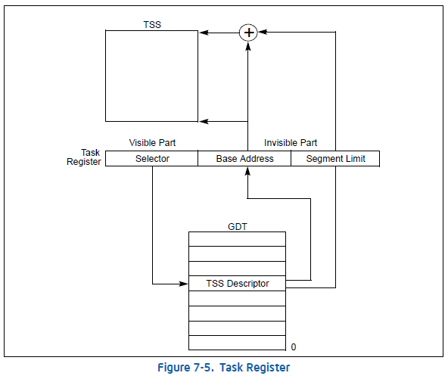
 | 3、cpu如何找到TSS？
 | 任务寄存器，Task Register
 |  |  |  | 1）TR寄存器的base表示TSS的位置，limit表示TSS有多大
 |  |  |  | 2）TR寄存器的值，是当操作系统启动时，从GDT中加载出来的，

Sheet2
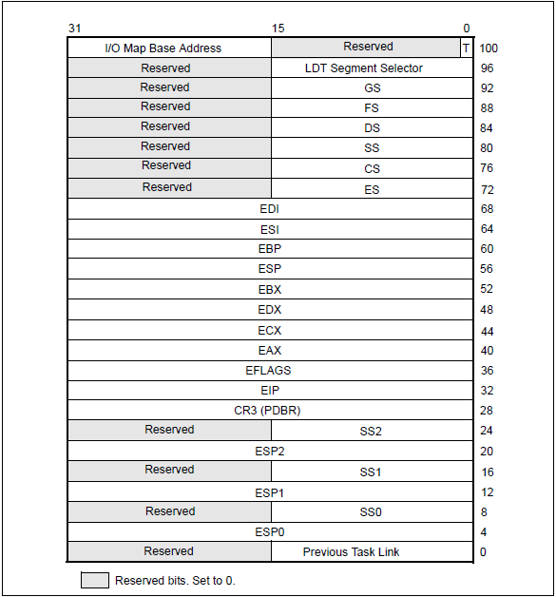

TSS是一块内存
内存结构如左图
大小104字节
存储一些寄存器的值

Sheet3
4、(TSS Descriptor)TSS段描述符(系统段描述符)

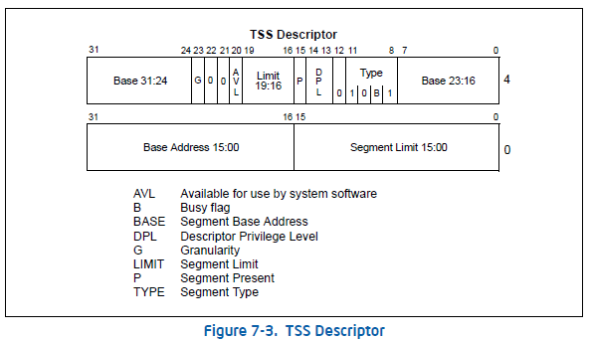
11~8位为 9，TSS段未加载到tr寄存器中；为B， TSS段加载到tr寄存器

